2.pivot vc
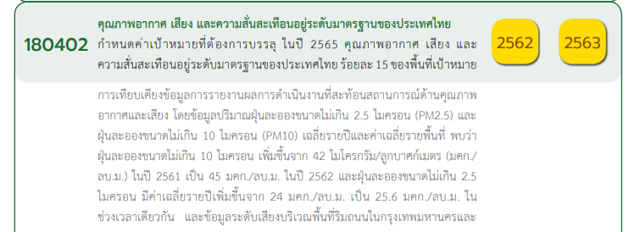
Count of ชื่อโครงการ / การดำเนินงาน | Column Labels
Row Labels | 2561 | 2562 | 2563 | 2564 | 2565 | (blank) | Grand Total
180402V01
180402F0101
180402F0102
180402F0103
180402V02 | 1 | 1 | 1 |  | 1 |  | 4
180402F0201 |  | 1 | 1 |  |  |  | 2
180402F0202 |  |  |  |  | 1 |  | 1
180402F0203 | 1 |  |  |  |  |  | 1
180402V03 |  |  | 2 | 2 | 4 |  | 8
180402F0301 |  |  | 1 | 1 | 3 |  | 5
180402F0302 |  |  | 1 |  |  |  | 1
180402F0303 |  |  |  | 1 | 1 |  | 2
180402V04 | 3 |  | 16 | 13 | 5 |  | 37
180402F0401 |  |  | 7 | 1 |  |  | 8
180402F0402 | 1 |  |  | 1 |  |  | 2
180402F0403 |  |  | 1 | 1 |  |  | 2
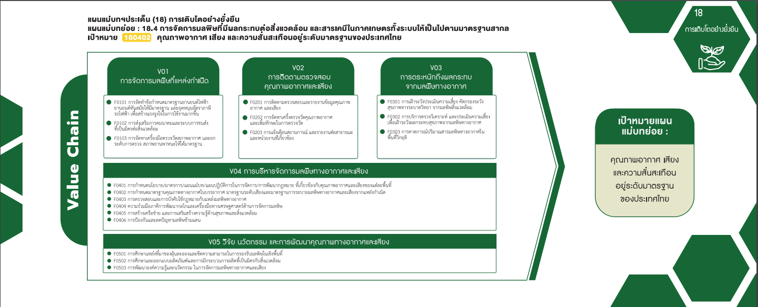
180402F0404 |  |  | 1 |  |  |  | 1
180402F0405 | 1 |  | 3 | 7 | 4 |  | 15
180402F0406 | 1 |  | 4 | 3 | 1 |  | 9
180402V05 |  | 1 | 2 |  |  |  | 3
180402F0501
180402F0502
180402F0503 |  | 1 | 2 |  |  |  | 3
Grand Total | 4 | 2 | 21 | 15 | 10 |  | 52

2 โครงการ
5 โครงการ
0 โครงการ
1 โครงการ
1 โครงการ
0 โครงการ
1 โครงการ
2 โครงการ
0 โครงการ
8 โครงการ
0 โครงการ
4 โครงการ

37 โครงการ

8 โครงการ
2 โครงการ
2 โครงการ
15 โครงการ
1 โครงการ
9 โครงการ

3 โครงการ
0 โครงการ
0 โครงการ
3 โครงการ

